Test Report
TEST REPORT
Test coverage
Project Name | Phát triển hệ thống hỗ trợ quản lý chuỗi cung ứng hàng hóa |  | Creator |  | Duong Hai Han
Project Code | <SE214.P12 Team 4> |  | Reviewer/Approver |  | Duong Hai Han
Document Code | <SE214.P12 Team 4>_XXX_vx.x |  | Issue Date |  | 2024-12-18
Notes

No | Module code | Pass | Fail | Untested | N/A | Number of test cases
1 | CreatePartner | 10 | 6 | 0 | 0 | 16
2 | EditPartner | 2 | 13 | 0 | 2 | 17
3 | DeletePartner | 8 | 0 | 0 | 8 | 16
4 | ListPartner | 15 | 1 | 3 | 6 | 25
5 | CreateCustomer | 10 | 6 | 0 | 0 | 16
6 | EditCustomer | 2 | 13 | 0 | 2 | 17
7 | DeleteCustomer | 8 | 0 | 0 | 8 | 16
Passed cases rate
8 | ListCustomer | 15 | 1 | 3 | 6 | 25
9 | CreateWarehouse | 8 | 1 | 0 | 0 | 9
10 | EditWarehouse | 5 | 4 | 1 | 0 | 10
11 | DeleteWarehouse | 7 | 0 | 0 | 4 | 11
12 | ListWarehouse | 8 | 1 | 0 | 0 | 9
13 | CreateProduct | 9 | 7 | 0 | 0 | 16
14 | EditProduct | 2 | 13 | 0 | 2 | 17
15 | DeleteProduct | 8 | 0 | 0 | 8 | 16
16 | ListProduct | 13 | 4 | 0 | 3 | 20
17 | CreateDriver | 5 | 4 | 0 | 0 | 9
18 | EditDriver | 0 | 9 | 0 | 0 | 9
19 | DeleteDriver | 3 | 1 | 0 | 5 | 9
20 | ListDriver | 5 | 4 | 1 | 0 | 10
21 | CreateVehicle | 5 | 4 | 0 | 0 | 9
22 | EditVehicle | 0 | 9 | 0 | 0 | 9
23 | DeleteVehicle | 3 | 1 | 0 | 5 | 9
24 | ListVehicle | 5 | 4 | 1 | 0 | 10
25 | CreateLegalPerson | 12 | 3 | 0 | 0 | 15
26 | EditLegalPerson | 2 | 13 | 0 | 2 | 17
27 | DeleteLegalPerson | 8 | 0 | 0 | 8 | 16
28 | ListLegalPerson | 8 | 4 | 0 | 1 | 13
29 | CreateOrder | 15 | 1 | 1 | 1 | 18
30 | ListOrder | 14 | 0 | 1 | 0 | 15
 | Sub total | 143 | 88 | 8 | 54 | 293

 | Test coverage |  | 96.65 | %
 | Test successful coverage |  | 59.83 | %
 | Test failed |  | 36.82 | %

Test cases amount
Function weight

Flowchart
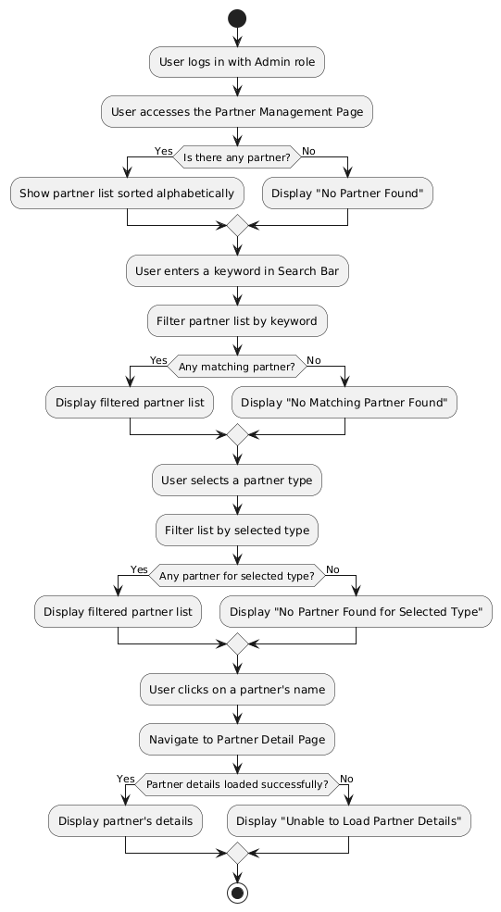
1. Create Partner Information

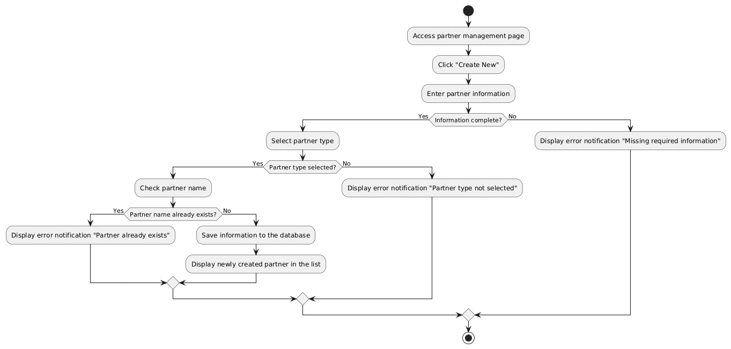

2. Edit Partner Information
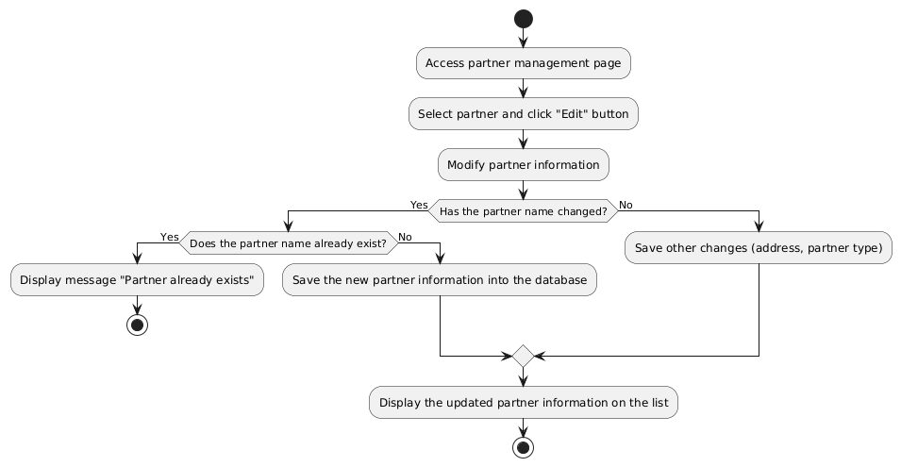

3. Delete Partner
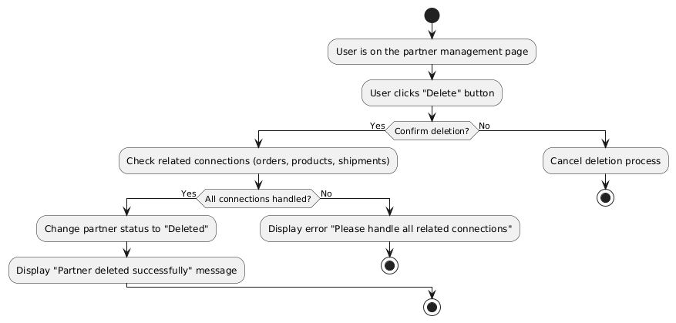

4. List Partner

